11月圖書館桌椅清單
112 年 7月各單位閒置財產清單
單位 | 財產名稱 | 財產編號 | 規 格 | 數量 | 財產保管人 | 分機
典藏閱覽組 | 辦公桌 | 501030101-03646 | 100X70X74 CM N107-F | 1 | 何孟羚 | 2659
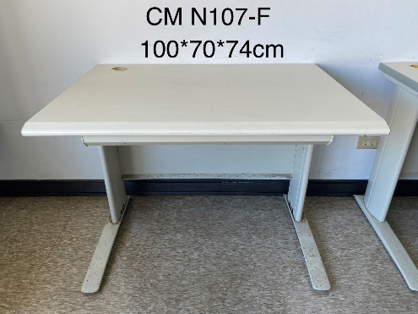
 | 辦公桌 | 501030101-03644 | 100X70X74 CM N107-F | 1
 | 辦公桌 | 501030101-03639 | 100X70X74 CM N107-F | 1
 | 辦公桌 | 501030101-03648 | 100X70X74 CM N107-F | 1
 | 辦公桌 | 501030101-03649 | 100X70X74 CM N107-F | 1
 | 辦公桌 | 501030101-03650 | 100X70X74 CM N107-F | 1
 | 辦公桌 | 501030101-03651 | 100X70X74 CM N107-F | 1
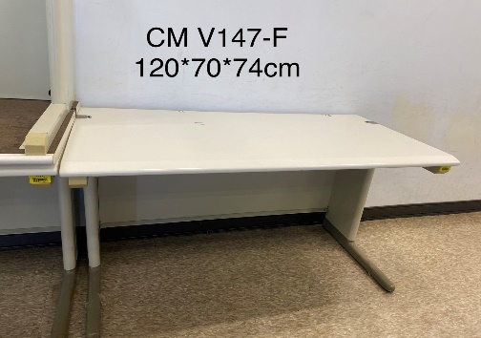
 | 辦公桌 | 501030101-03640 | 100X70X74 CM N107-F | 1
 | 辦公桌 | 501030101-03656 | 100X70X74 CM N107-F | 1
 | 辦公桌 | 501030101-03647 | 100X70X74 CM N107-F | 1
 | 辦公桌 | 501030101-03641 | 100X70X74 CM N107-F | 1
 | 辦公桌 | 501030101-03642 | 100X70X74 CM N107-F | 1
 | 機具桌 | 501030111-02713 | 120X70X74 CM V147-F | 1
 | 機具桌 | 501030111-02712 | 120X70X74 CM V147-F | 1
 | 機具桌 | 501030111-02714 | 120X70X74 CM V147-F | 1
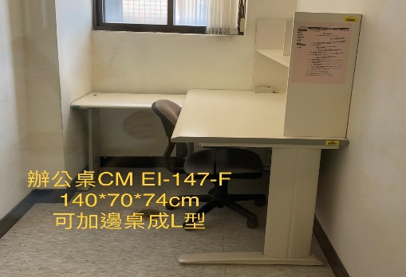
 | 機具桌 | 501030111-02715 | 120X70X74 CM V147-F | 1
 | 辦公桌 | 501030101-03637 | 120X70X74 CM U127-3 (右側有抽屜) | 1
 | 辦公桌 | 501030101-03977 | 120X70X74 CM U127-4 (右側有抽屜) | 1
 | 辦公桌 | 501030101-03687 | 140X70X74 CM EI-147F | 1
 | 辦公桌 | 501030101-03697 | 140X70X74 CM EI-147F | 1
 | 辦公桌 | 501030101-03698 | 140X70X74 CM EI-147F | 1
 | 辦公桌 | 501030101-03689 | 140X70X74 CM EI-147F | 1
 | 辦公桌 | 501030101-03692 | 140X70X74 CM EI-147F | 1
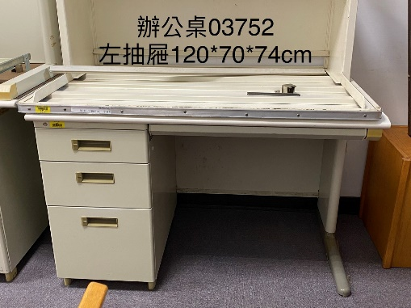
 | 辦公桌 | 501030101-03690 | 140X70X74 CM EI-147F | 1
 | 辦公桌 | 501030101-03694 | 140X70X74 CM EI-147F | 1
 | 辦公桌 | 501030101-03751 | 120*70*74 V127-3 (右側有抽屜) | 1
 | 辦公桌 | 501030101-03752 | 120*70*74 V127-3 (左側有抽屜) | 1
 | 辦公桌 | 501030101-03777 | 120*70*74 V127-3 | 1
 | 機具桌 | 501030111-02742 | 140*70*74 V147-F | 1
 | 機具桌 | 501030111-00718 | 65X120X70 | 1
 | 靠背椅 | 501030404-16345 | 56*72*70 (單人木椅) | 1
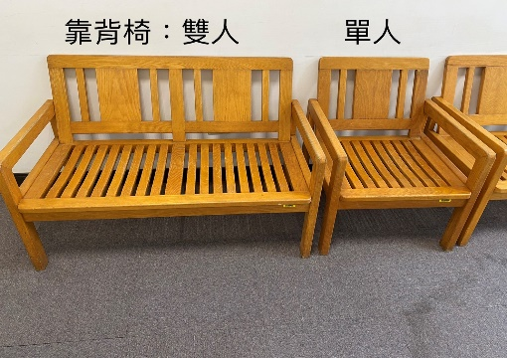
 | 靠背椅 | 501030404-16343 | 56*72*70 | 1
 | 靠背椅 | 501030404-16344 | 56*72*70 | 1
 | 靠背椅 | 501030404-16360 | 56*132*70 (雙人木椅) | 1
 | 靠背椅 | 501030404-16369 | 56*132*70 | 1
 | 靠背椅 | 501030404-16373 | 56*132*70 | 1
 | 靠背椅 | 501030404-16361 | 56*132*70 | 1
 | 靠背椅 | 501030404-16354 | 56*132*70 | 1
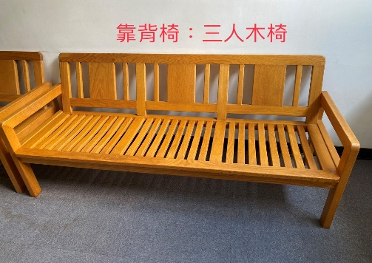
 | 靠背椅 | 501030404-16372 | 56*132*70 | 1
 | 靠背椅 | 501030404-16357 | 56*132*70 | 1
 | 靠背椅 | 501030404-16397 | 56*192*70 (三人木椅) | 1
 | 靠背椅 | 501030404-16381 | 56*192*70 | 1
 | 靠背椅 | 501030404-16386 | 56*192*70 | 1
 | 靠背椅 | 501030404-16398 | 56*192*70 | 1
 | 靠背椅 | 501030404-16383 | 56*192*70 | 1
 | 靠背椅 | 501030404-16385 | 56*192*70 | 1
 |  |  |  | 46

